Passenger Cars - Fuels
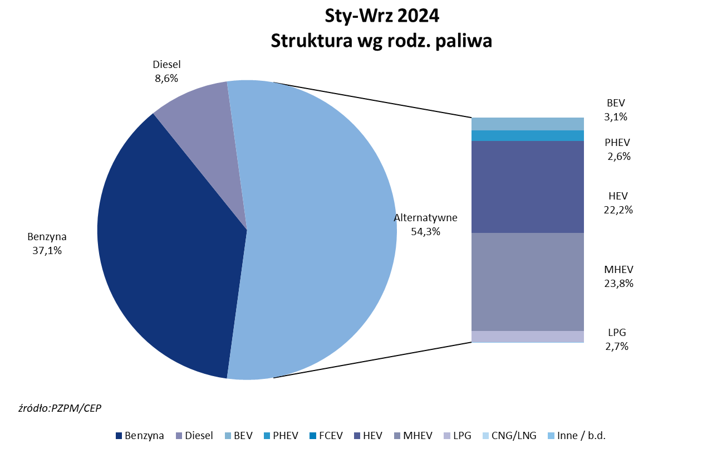
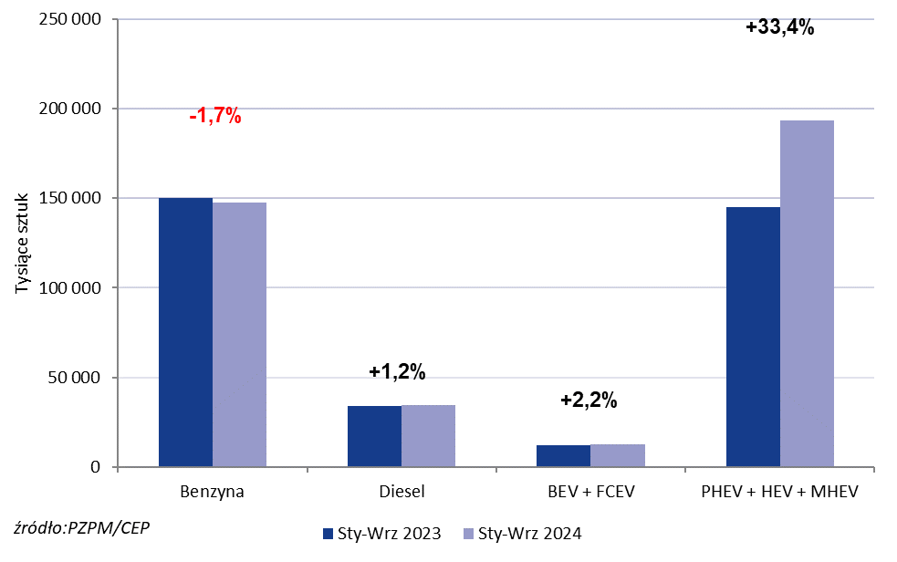
PZPM* |  |  |  |  |  |  | 2024-10-03
 |  |  |  |  |  |  | in tousand pcs
 | First Registrations of NEW Passenger Cars by Fuel Type

 | Fuel Type | Jan-Sep 2023 |  | Jan-Sep 2024 |  | Change % y/y | Share Change y/y
 |  | tous. pcs. | share % | tous. pcs. | share %
 | Petrol | 150,267 | 42.9% | 147,709 | 37.1% | -1.7% | -5,8 pp
 | Diesel | 34,046 | 9.7% | 34,455 | 8.6% | +1.2% | -1,1 pp
 | Alternative/other | 166,004 | 47.4% | 216,467 | 54.3% | +30.4% | +6,9 pp
 | w tym:
 | BEV | 12,158 | 3.5% | 12,497 | 3.1% | +2.8% | -0,3 pp
 | PHEV | 9,642 | 2.8% | 10,208 | 2.6% | +5.9% | -0,2 pp
 | FCEV | 77 | 0.0% | 7 | 0.0% | -90.9% | +0,0 pp
 | HEV | 65,856 | 18.8% | 88,321 | 22.2% | +34.1% | +3,4 pp
 | MHEV | 69,388 | 19.8% | 94,693 | 23.8% | +36.5% | +3,9 pp
 | LPG | 8,883 | 2.5% | 10,672 | 2.7% | +20.1% | +0,1 pp
 | CNG/LNG | 0 | 0.0% | 0 | 0.0% |  | +0,0 pp
 | Other / n.a. | 0 | 0.0% | 0 | 0.0% |  | +0,0 pp
 | Source: PZPM on the basis of CEP (Central Register of Vehicles)

